Figure_1
Concentration géographique selon l’indice de Gini de la population, de l’emploi, de l’emploi public dans les trois versants de la fonction publique dans les départements français en 2012 et 2018
 | 2012 | 2018
Population | 0.38818 | 0.39365
Emploi total | 0.44112 | 0.45196
Fonction publique | 0.42098 | 0.42142
Fonction publique de l’État | 0.47317 | 0.47719
Fonction publique hospitalière | 0.36588 | 0.36228
Fonction publique territoriale | 0.40904 | 0.40869

Sources : Siasp, Insee. Traitement DGAFP – SDessi, Recensement de la population, Estimations d’emploi (Insee).
Champ pour Siasp : Emplois principaux, agents civils, situés en France (hors Mayotte). Hors bénéficiaires de contrats aidés.

Figure_2
Taux d’administration civils (pour 1 000 habitants) des départements français au 31 décembre 2018
Source : Siasp, Insee. Traitement DGAFP – SDessi.
Champ : Emplois principaux, agents civils, situés en France (hors Mayotte). Hors bénéficiaires de contrats aidés.
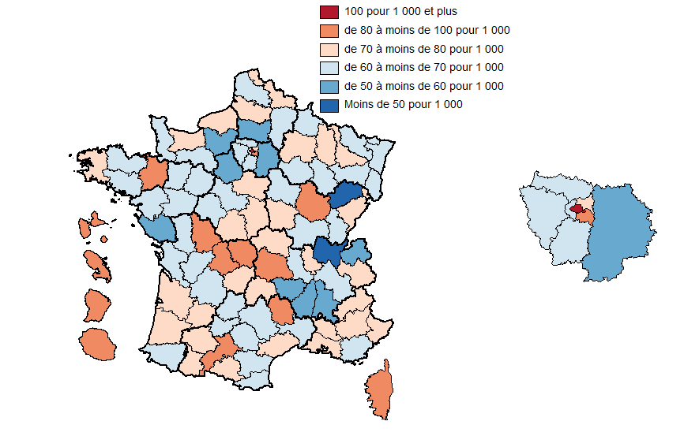
Code | Département | Taux d’administration
01 | Ain | 46.2
02 | Aisne | 67.5
03 | Allier | 74.6
04 | Alpes-de-Haute-Provence | 75.8
05 | Hautes-Alpes | 79.3
06 | Alpes-Maritimes | 74.5
07 | Ardèche | 59.5
08 | Ardennes | 66.9
09 | Ariège | 75.4
10 | Aube | 61.6
11 | Aude | 67.1
12 | Aveyron | 63.1
13 | Bouches-du-Rhône | 78.8
14 | Calvados | 75.0 | •
15 | Cantal | 77.9
16 | Charente | 65.2
17 | Charente-Maritime | 66.5
18 | Cher | 71.6
19 | Corrèze | 74.6
20 | Corse | 81.5
21 | Côte-d'Or | 82.7
22 | Côtes-d'Armor | 66.9
23 | Creuse | 81.0
24 | Dordogne | 69.7
25 | Doubs | 74.5
26 | Drôme | 59.2
27 | Eure | 55.6
28 | Eure-et-Loir | 59.6
29 | Finistère | 72.0
30 | Gard | 64.2
31 | Haute-Garonne | 82.4
32 | Gers | 70.3
33 | Gironde | 78.4
34 | Hérault | 78.4
35 | Ille-et-Vilaine | 81.1
36 | Indre | 70.8
37 | Indre-et-Loire | 69.3
38 | Isère | 69.7
39 | Jura | 64.7
40 | Landes | 71.6
41 | Loir-et-Cher | 62.6
42 | Loire | 65.8
43 | Haute-Loire | 58.5
44 | Loire-Atlantique | 68.6
45 | Loiret | 73.5
46 | Lot | 64.5
47 | Lot-et-Garonne | 70.8
48 | Lozère | 87.5
49 | Maine-et-Loire | 63.5
50 | Manche | 66.8
51 | Marne | 75.9
52 | Haute-Marne | 69.7
53 | Mayenne | 66.6
54 | Meurthe-et-Moselle | 78.0
55 | Meuse | 71.5
56 | Morbihan | 64.3
57 | Moselle | 61.0
58 | Nièvre | 75.5
59 | Nord | 77.2
60 | Oise | 56.7
61 | Orne | 67.4
62 | Pas-de-Calais | 63.3
63 | Puy-de-Dôme | 82.1
64 | Pyrénées-Atlantiques | 64.1
65 | Hautes-Pyrénées | 78.2
66 | Pyrénées-Orientales | 65.4
67 | Bas-Rhin | 69.8
68 | Haut-Rhin | 60.0
69 | Rhône | 78.0
70 | Haute-Saône | 49.3
71 | Saône-et-Loire | 64.7
72 | Sarthe | 63.1
73 | Savoie | 75.9
74 | Haute-Savoie | 57.2
75 | Paris | 144.0
76 | Seine-Maritime | 78.6
77 | Seine-et-Marne | 58.8
78 | Yvelines | 64.2
79 | Deux-Sèvres | 67.7
80 | Somme | 77.1
81 | Tarn | 60.1
82 | Tarn-et-Garonne | 62.5
83 | Var | 66.2
84 | Vaucluse | 70.6
85 | Vendée | 55.9
86 | Vienne | 89.7
87 | Haute-Vienne | 92.8
88 | Vosges | 69.3
89 | Yonne | 67.9
90 | Territoire de Belfort | 78.5
91 | Essonne | 69.3
92 | Hauts-de-Seine | 65.5
93 | Seine-Saint-Denis | 73.3
94 | Val-de-Marne | 83.5
95 | Val-d'Oise | 63.4
971 | Guadeloupe | 93.4
972 | Martinique | 99.7
973 | Guyane | 83.6
974 | La Réunion | 80.7

Figure_3
Taux d’administration civils dans la fonction publique de l’État (pour 1 000 habitants) des départements français au 31 décembre 2018
Source : Siasp, Insee. Traitement DGAFP - SDessi.
Champ : Emplois principaux, agents civils, situés en France (hors Mayotte). Hors bénéficiaires de contrats aidés.

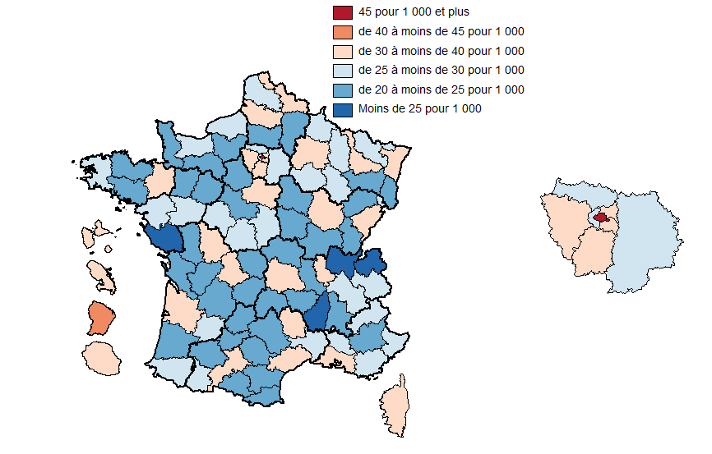
Code | Département | Taux d’administration
01 | Ain | 19.7
02 | Aisne | 24.5
03 | Allier | 23.0
04 | Alpes-de-Haute-Provence | 23.8
05 | Hautes-Alpes | 26.3
06 | Alpes-Maritimes | 26.7
07 | Ardèche | 19.5
08 | Ardennes | 25.1
09 | Ariège | 23.5
10 | Aube | 26.1
11 | Aude | 21.6
12 | Aveyron | 20.9
13 | Bouches-du-Rhône | 34.8
14 | Calvados | 28.9
15 | Cantal | 23.8
16 | Charente | 21.8
17 | Charente-Maritime | 24.4
18 | Cher | 25.8
19 | Corrèze | 23.5
20 | Corse | 30.0
21 | Côte-d'Or | 36.5
22 | Côtes-d'Armor | 21.3
23 | Creuse | 24.0
24 | Dordogne | 21.9
25 | Doubs | 31.9
26 | Drôme | 22.6
27 | Eure | 21.3
28 | Eure-et-Loir | 21.2
29 | Finistère | 29.0
30 | Gard | 25.0
31 | Haute-Garonne | 37.9
32 | Gers | 20.7
33 | Gironde | 34.3
34 | Hérault | 32.9
35 | Ille-et-Vilaine | 38.1
36 | Indre | 26.0
37 | Indre-et-Loire | 26.7
38 | Isère | 29.3
39 | Jura | 22.5
40 | Landes | 22.1
41 | Loir-et-Cher | 21.1
42 | Loire | 24.6
43 | Haute-Loire | 21.7
44 | Loire-Atlantique | 29.5
45 | Loiret | 31.3
46 | Lot | 20.5
47 | Lot-et-Garonne | 29.4
48 | Lozère | 34.8
49 | Maine-et-Loire | 25.5
50 | Manche | 23.5
51 | Marne | 32.8
52 | Haute-Marne | 26.4
53 | Mayenne | 22.1
54 | Meurthe-et-Moselle | 36.7
55 | Meuse | 26.6
56 | Morbihan | 22.3
57 | Moselle | 28.1
58 | Nièvre | 24.1
59 | Nord | 31.4
60 | Oise | 23.2
61 | Orne | 23.5
62 | Pas-de-Calais | 25.8
63 | Puy-de-Dôme | 35.2
64 | Pyrénées-Atlantiques | 25.2
65 | Hautes-Pyrénées | 26.2
66 | Pyrénées-Orientales | 24.6
67 | Bas-Rhin | 31.9
68 | Haut-Rhin | 23.4
69 | Rhône | 37.1
70 | Haute-Saône | 21.4
71 | Saône-et-Loire | 22.5
72 | Sarthe | 23.6
73 | Savoie | 26.2
74 | Haute-Savoie | 19.8
75 | Paris | 83.8
76 | Seine-Maritime | 29.5
77 | Seine-et-Marne | 27.2
78 | Yvelines | 30.5
79 | Deux-Sèvres | 20.3
80 | Somme | 30.0
81 | Tarn | 21.7
82 | Tarn-et-Garonne | 24.0
83 | Var | 26.9
84 | Vaucluse | 25.0
85 | Vendée | 17.7
86 | Vienne | 36.3
87 | Haute-Vienne | 33.5
88 | Vosges | 23.0
89 | Yonne | 23.4
90 | Territoire de Belfort | 28.2
91 | Essonne | 34.8
92 | Hauts-de-Seine | 29.3
93 | Seine-Saint-Denis | 34.4
94 | Val-de-Marne | 36.0
95 | Val-d'Oise | 28.3
971 | Guadeloupe | 37.1
972 | Martinique | 36.6
973 | Guyane | 42.9
974 | La Réunion | 33.2

Figure_4
Taux d’administration dans la fonction publique territoriale (pour 1 000 habitants) des départements français au 31 décembre 2018
Source : Siasp, Insee. Traitement DGAFP - SDessi.
Champ : Emplois principaux, agents civils, situés en France (hors Mayotte). Hors bénéficiaires de contrats aidés.

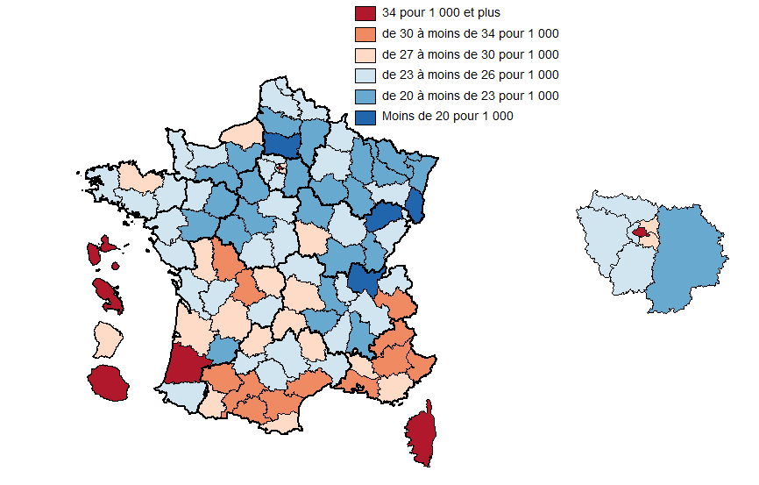
Code | Département | Taux d’administration
01 | Ain | 16.4
02 | Aisne | 21.9
03 | Allier | 25.1
04 | Alpes-de-Haute-Provence | 33.5
06 | Alpes-Maritimes | 33.9
07 | Ardèche | 24.1
08 | Ardennes | 23.0
09 | Ariège | 30.3
10 | Aube | 20.7
11 | Aude | 32.5
12 | Aveyron | 23.8
67 | Bas-Rhin | 20.2
13 | Bouches-du-Rhône | 30.0
14 | Calvados | 26.7
15 | Cantal | 29.4
16 | Charente | 26.6
17 | Charente-Maritime | 25.3
18 | Cher | 24.8
19 | Corrèze | 26.8
21 | Côte-d'Or | 24.3
22 | Côtes-d'Armor | 29.8
23 | Creuse | 29.0
79 | Deux-Sèvres | 28.9
24 | Dordogne | 27.3
25 | Doubs | 23.4
26 | Drôme | 21.9
91 | Essonne | 25.2
27 | Eure | 22.4
28 | Eure-et-Loir | 20.5
29 | Finistère | 23.7
30 | Gard | 23.8
32 | Gers | 30.0
33 | Gironde | 29.1
971 | Guadeloupe | 38.7
973 | Guyane | 27.5
68 | Haut-Rhin | 17.5
31 | Haute-Garonne | 31.5
43 | Haute-Loire | 21.5
52 | Haute-Marne | 21.3
70 | Haute-Saône | 16.9
74 | Haute-Savoie | 23.3
87 | Haute-Vienne | 30.3
05 | Hautes-Alpes | 32.1
65 | Hautes-Pyrénées | 28.1
92 | Hauts-de-Seine | 26.0
34 | Hérault | 31.3
35 | Ille-et-Vilaine | 25.9
36 | Indre | 23.1
37 | Indre-et-Loire | 22.9
38 | Isère | 25.1
39 | Jura | 22.0
974 | La Réunion | 36.0
40 | Landes | 34.7
41 | Loir-et-Cher | 22.9
42 | Loire | 20.6
44 | Loire-Atlantique | 24.6
45 | Loiret | 26.8
46 | Lot | 29.0
47 | Lot-et-Garonne | 22.2
48 | Lozère | 28.4
49 | Maine-et-Loire | 20.8
50 | Manche | 24.7
51 | Marne | 23.3
972 | Martinique | 40.9
53 | Mayenne | 23.1
54 | Meurthe-et-Moselle | 21.0
55 | Meuse | 20.4
56 | Morbihan | 23.0
57 | Moselle | 20.4
58 | Nièvre | 27.5
59 | Nord | 26.9
60 | Oise | 19.1
61 | Orne | 20.7
75 | Paris | 34.4
62 | Pas-de-Calais | 23.7
63 | Puy-de-Dôme | 27.4
64 | Pyrénées-Atlantiques | 24.7
66 | Pyrénées-Orientales | 28.7
69 | Rhône | 25.6
71 | Saône-et-Loire | 21.7
72 | Sarthe | 22.3
73 | Savoie | 31.5
77 | Seine-et-Marne | 22.3
76 | Seine-Maritime | 27.6
93 | Seine-Saint-Denis | 29.0
80 | Somme | 22.6
81 | Tarn | 26.3
82 | Tarn-et-Garonne | 24.7
90 | Territoire de Belfort | 24.2
95 | Val-d'Oise | 23.6
94 | Val-de-Marne | 29.7
83 | Var | 28.2
84 | Vaucluse | 27.6
85 | Vendée | 24.4
86 | Vienne | 31.6
88 | Vosges | 23.0
89 | Yonne | 21.5
78 | Yvelines | 23.5
20 | Corse | 36.1

Figure_5
Taux d’administration dans la fonction publique hospitalière (pour 1 000 habitants) des départements français au 31 décembre 2018
Source : Siasp, Insee. Traitement DGAFP - SDessi.
Champ : Emplois principaux, agents civils, situés en France (hors Mayotte). Hors bénéficiaires de contrats aidés.

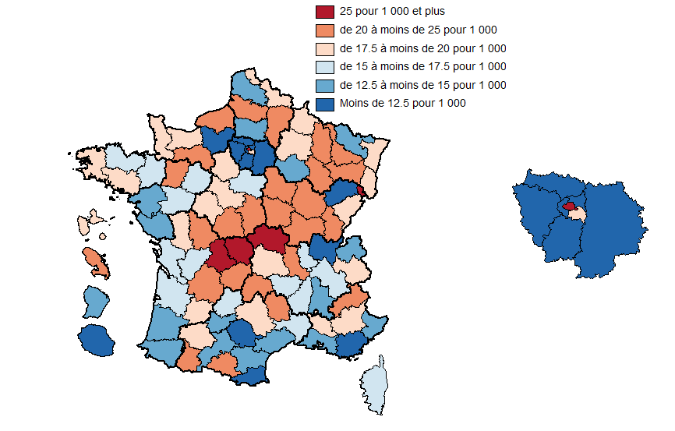
Code | Département | Taux d’administration
01 | Ain | 10.1
02 | Aisne | 21.1
03 | Allier | 26.5
04 | Alpes-de-Haute-Provence | 18.5
05 | Hautes-Alpes | 20.9
06 | Alpes-Maritimes | 13.9
07 | Ardèche | 15.9
08 | Ardennes | 18.8
09 | Ariège | 21.6
10 | Aube | 14.9
11 | Aude | 13.0
12 | Aveyron | 18.4
13 | Bouches-du-Rhône | 13.9
14 | Calvados | 19.3
15 | Cantal | 24.7
16 | Charente | 16.8
17 | Charente-Maritime | 16.8
18 | Cher | 21.0
19 | Corrèze | 24.3
20 | Corse | 15.5
21 | Côte-d'Or | 21.9
22 | Côtes-d'Armor | 15.8
23 | Creuse | 28.0
24 | Dordogne | 20.5
25 | Doubs | 19.2
26 | Drôme | 14.8
27 | Eure | 12.0
28 | Eure-et-Loir | 17.9
29 | Finistère | 19.4
30 | Gard | 15.4
31 | Haute-Garonne | 13.0
32 | Gers | 19.6
33 | Gironde | 15.1
34 | Hérault | 14.2
35 | Ille-et-Vilaine | 17.1
36 | Indre | 21.7
37 | Indre-et-Loire | 19.7
38 | Isère | 15.4
39 | Jura | 20.1
40 | Landes | 14.8
41 | Loir-et-Cher | 18.5
42 | Loire | 20.5
43 | Haute-Loire | 15.3
44 | Loire-Atlantique | 14.5
45 | Loiret | 15.4
46 | Lot | 15.0
47 | Lot-et-Garonne | 19.2
48 | Lozère | 24.3
49 | Maine-et-Loire | 17.2
50 | Manche | 18.6
51 | Marne | 19.7
52 | Haute-Marne | 22.0
53 | Mayenne | 21.4
54 | Meurthe-et-Moselle | 20.3
55 | Meuse | 24.5
56 | Morbihan | 19.0
57 | Moselle | 12.5
58 | Nièvre | 23.9
59 | Nord | 19.0
60 | Oise | 14.5
61 | Orne | 23.2
62 | Pas-de-Calais | 13.7
63 | Puy-de-Dôme | 19.4
64 | Pyrénées-Atlantiques | 14.2
65 | Hautes-Pyrénées | 23.9
66 | Pyrénées-Orientales | 12.0
67 | Bas-Rhin | 17.7
68 | Haut-Rhin | 19.0
69 | Rhône | 15.4
70 | Haute-Saône | 11.0
71 | Saône-et-Loire | 20.5
72 | Sarthe | 17.2
73 | Savoie | 18.2
74 | Haute-Savoie | 14.1
75 | Paris | 25.8
76 | Seine-Maritime | 21.4
77 | Seine-et-Marne | 9.3
78 | Yvelines | 10.3
79 | Deux-Sèvres | 18.5
80 | Somme | 24.5
81 | Tarn | 12.1
82 | Tarn-et-Garonne | 13.7
83 | Var | 11.1
84 | Vaucluse | 18.0
85 | Vendée | 13.9
86 | Vienne | 21.9
87 | Haute-Vienne | 29.0
88 | Vosges | 23.2
89 | Yonne | 23.0
90 | Territoire de Belfort | 26.1
91 | Essonne | 9.4
92 | Hauts-de-Seine | 10.2
93 | Seine-Saint-Denis | 10.0
94 | Val-de-Marne | 17.8
95 | Val-d'Oise | 11.5
971 | Guadeloupe | 17.5
972 | Martinique | 22.2
973 | Guyane | 13.2
974 | La Réunion | 11.4

Figure_6
Typologie des départements en fonction des taux d’administration dans les trois versants de la fonction publique au 31 décembre 2018
Source : Siasp, Insee. Traitement DGAFP – SDessi, Insee.
Champ : Emplois principaux, agents civils, situés en France (hors Mayotte). Hors bénéficiaires de contrats aidés.

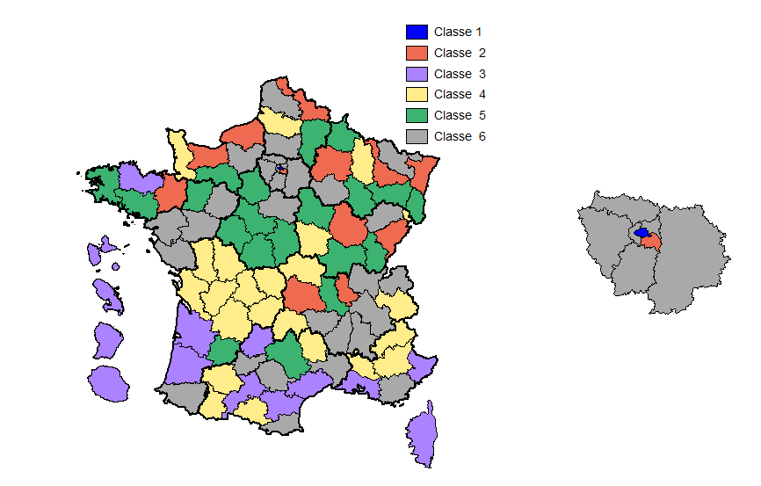
Code | Département | Classe
01 | Ain | 6
02 | Aisne | 5
03 | Allier | 4
04 | Alpes-de-Haute-Provence | 4
05 | Hautes-Alpes | 4
06 | Alpes-Maritimes | 3
07 | Ardèche | 6
08 | Ardennes | 5
09 | Ariège | 4
10 | Aube | 6
11 | Aude | 3
12 | Aveyron | 5
13 | Bouches-du-Rhône | 3
14 | Calvados | 2
15 | Cantal | 4
16 | Charente | 4
17 | Charente-Maritime | 4
18 | Cher | 5
19 | Corrèze | 4
20 | Corse | 3
21 | Côte-d'Or | 2
22 | Côtes-d'Armor | 3
23 | Creuse | 4
24 | Dordogne | 4
25 | Doubs | 2
26 | Drôme | 6
27 | Eure | 6
28 | Eure-et-Loir | 5
29 | Finistère | 5
30 | Gard | 6
31 | Haute-Garonne | 3
32 | Gers | 4
33 | Gironde | 3
34 | Hérault | 3
35 | Ille-et-Vilaine | 2
36 | Indre | 5
37 | Indre-et-Loire | 5
38 | Isère | 6
39 | Jura | 5
40 | Landes | 3
41 | Loir-et-Cher | 5
42 | Loire | 5
43 | Haute-Loire | 6
44 | Loire-Atlantique | 6
45 | Loiret | 6
46 | Lot | 3
47 | Lot-et-Garonne | 5
48 | Lozère | 4
49 | Maine-et-Loire | 6
50 | Manche | 4
51 | Marne | 2
52 | Haute-Marne | 5
53 | Mayenne | 5
54 | Meurthe-et-Moselle | 2
55 | Meuse | 4
56 | Morbihan | 5
57 | Moselle | 6
58 | Nièvre | 4
59 | Nord | 2
60 | Oise | 6
61 | Orne | 5
62 | Pas-de-Calais | 6
63 | Puy-de-Dôme | 2
64 | Pyrénées-Atlantiques | 6
65 | Hautes-Pyrénées | 4
66 | Pyrénées-Orientales | 6
67 | Bas-Rhin | 2
68 | Haut-Rhin | 5
69 | Rhône | 2
70 | Haute-Saône | 6
71 | Saône-et-Loire | 5
72 | Sarthe | 6
73 | Savoie | 4
74 | Haute-Savoie | 6
75 | Paris | 1
76 | Seine-Maritime | 2
77 | Seine-et-Marne | 6
78 | Yvelines | 6
79 | Deux-Sèvres | 4
80 | Somme | 4
81 | Tarn | 6
82 | Tarn-et-Garonne | 6
83 | Var | 6
84 | Vaucluse | 4
85 | Vendée | 6
86 | Vienne | 4
87 | Haute-Vienne | 4
88 | Vosges | 5
89 | Yonne | 5
90 | Territoire de Belfort | 4
91 | Essonne | 6
92 | Hauts-de-Seine | 6
93 | Seine-Saint-Denis | 6
94 | Val-de-Marne | 2
95 | Val-d'Oise | 6
971 | Guadeloupe | 3
972 | Martinique | 3
973 | Guyane | 3
974 | La Réunion | 3

Figure_7
Part de l’emploi public civil dans l’emploi (pour 1 000 emplois) des départements français au 31 décembre 2018
Sources : Siasp, Insee. Traitement DGAFP – SDessi, Estimations d’emploi (Insee).
Champ pour Siasp : Emplois principaux, agents civils, situés en France (hors Mayotte). Hors bénéficiaires de contrats aidés.

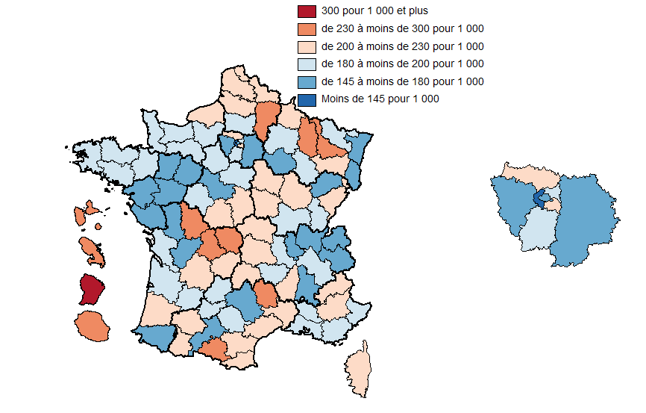
Code | Département | Part dans l’emploi
01 | Ain | 147
02 | Aisne | 232
03 | Allier | 222
04 | Alpes-de-Haute-Provence | 229
05 | Hautes-Alpes | 207
06 | Alpes-Maritimes | 185
07 | Ardèche | 200
08 | Ardennes | 214
09 | Ariège | 234
10 | Aube | 178
11 | Aude | 212
12 | Aveyron | 173
13 | Bouches-du-Rhône | 189
14 | Calvados | 196
15 | Cantal | 212
16 | Charente | 178
17 | Charente-Maritime | 193
18 | Cher | 209
19 | Corrèze | 202
20 | Corse | 223
21 | Côte-d'Or | 200
22 | Côtes-d'Armor | 194
23 | Creuse | 256
24 | Dordogne | 215
25 | Doubs | 203
26 | Drôme | 154
27 | Eure | 187
28 | Eure-et-Loir | 187
29 | Finistère | 195
30 | Gard | 205
31 | Haute-Garonne | 179
32 | Gers | 209
33 | Gironde | 184
34 | Hérault | 218
35 | Ille-et-Vilaine | 190
36 | Indre | 200
37 | Indre-et-Loire | 182
38 | Isère | 185
39 | Jura | 192
40 | Landes | 211
41 | Loir-et-Cher | 176
42 | Loire | 190
43 | Haute-Loire | 180
44 | Loire-Atlantique | 161
45 | Loiret | 189
46 | Lot | 188
47 | Lot-et-Garonne | 198
48 | Lozère | 230
49 | Maine-et-Loire | 169
50 | Manche | 183
51 | Marne | 191
52 | Haute-Marne | 188
53 | Mayenne | 177
54 | Meurthe-et-Moselle | 233
55 | Meuse | 236
56 | Morbihan | 184
57 | Moselle | 190
58 | Nièvre | 220
59 | Nord | 205
60 | Oise | 184
61 | Orne | 197
62 | Pas-de-Calais | 203
63 | Puy-de-Dôme | 211
64 | Pyrénées-Atlantiques | 168
65 | Hautes-Pyrénées | 217
66 | Pyrénées-Orientales | 208
67 | Bas-Rhin | 168
68 | Haut-Rhin | 172
69 | Rhône | 159
70 | Haute-Saône | 171
71 | Saône-et-Loire | 187
72 | Sarthe | 176
73 | Savoie | 168
74 | Haute-Savoie | 160
75 | Paris | 165
76 | Seine-Maritime | 211
77 | Seine-et-Marne | 175
78 | Yvelines | 169
79 | Deux-Sèvres | 175
80 | Somme | 223
81 | Tarn | 186
82 | Tarn-et-Garonne | 193
83 | Var | 195
84 | Vaucluse | 187
85 | Vendée | 151
86 | Vienne | 240
87 | Haute-Vienne | 259
88 | Vosges | 205
89 | Yonne | 204
90 | Territoire de Belfort | 223
91 | Essonne | 199
92 | Hauts-de-Seine | 100
93 | Seine-Saint-Denis | 194
94 | Val-de-Marne | 215
95 | Val-d'Oise | 203
971 | Guadeloupe | 294
972 | Martinique | 291
973 | Guyane | 423
974 | La Réunion | 254

Figure_8
Évolution du taux d’administration civil (en point de pour mille) entre 2012 et 2018
Sources : Siasp, Insee. Traitement DGAFP – Sdessi.
Champ : Emplois principaux, agents civils, situés en France (hors Mayotte). Hors bénéficiaires de contrats aidés.
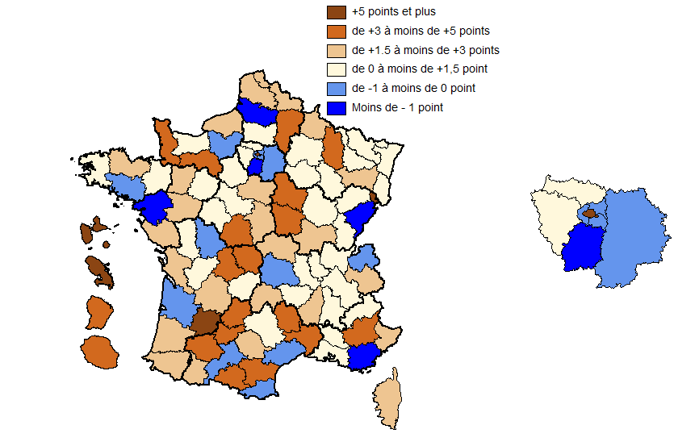
Code | Département | Evolution du taux d’administration
01 | Ain | 0.4
02 | Aisne | 3.2
03 | Allier | 1.6
04 | Alpes-de-Haute-Provence | 3.4
05 | Hautes-Alpes | 1.3
06 | Alpes-Maritimes | 2.6
07 | Ardèche | 1.5
08 | Ardennes | 2.8
09 | Ariège | 3.2
10 | Aube | 1.0
11 | Aude | 3.3
12 | Aveyron | 1.4
13 | Bouches-du-Rhône | 1.0
14 | Calvados | 1.3
15 | Cantal | 2.3
16 | Charente | 1.3
17 | Charente-Maritime | 1.9
18 | Cher | 1.5
19 | Corrèze | 0.4
20 | Corse | 2.4
21 | Côte-d'Or | 0.1
22 | Côtes-d'Armor | 2.2
23 | Creuse | 4.8
24 | Dordogne | 2.4
25 | Doubs | -1.5
26 | Drôme | 0.6
27 | Eure | -0.1
28 | Eure-et-Loir | 0.0
29 | Finistère | 0.3
30 | Gard | 4.2
31 | Haute-Garonne | -0.1
32 | Gers | 3.2
33 | Gironde | -0.8
34 | Hérault | -0.3
35 | Ille-et-Vilaine | 1.1
36 | Indre | 3.9
37 | Indre-et-Loire | 0.4
38 | Isère | 1.0
39 | Jura | 0.5
40 | Landes | 2.1
41 | Loir-et-Cher | 0.9
42 | Loire | 0.2
43 | Haute-Loire | 1.4
44 | Loire-Atlantique | -1.2
45 | Loiret | 1.9
46 | Lot | 3.4
47 | Lot-et-Garonne | 9.0
48 | Lozère | 4.1
49 | Maine-et-Loire | 1.5
50 | Manche | 3.0
51 | Marne | 1.4
52 | Haute-Marne | 1.3
53 | Mayenne | 2.8
54 | Meurthe-et-Moselle | 0.4
55 | Meuse | 3.2
56 | Morbihan | -0.2
57 | Moselle | 0.4
58 | Nièvre | 3.6
59 | Nord | 1.9
60 | Oise | 0.0
61 | Orne | 4.3
62 | Pas-de-Calais | 2.1
63 | Puy-de-Dôme | -0.8
64 | Pyrénées-Atlantiques | 1.7
65 | Hautes-Pyrénées | 2.9
66 | Pyrénées-Orientales | -0.2
67 | Bas-Rhin | 0.7
68 | Haut-Rhin | 1.3
69 | Rhône | 0.1
70 | Haute-Saône | 1.2
71 | Saône-et-Loire | 1.9
72 | Sarthe | 1.4
73 | Savoie | 2.3
74 | Haute-Savoie | -0.1
75 | Paris | 6.7
76 | Seine-Maritime | 1.8
77 | Seine-et-Marne | -0.3
78 | Yvelines | 0.3
79 | Deux-Sèvres | 1.2
80 | Somme | -2.8
81 | Tarn | 1.8
82 | Tarn-et-Garonne | 3.4
83 | Var | -2.3
84 | Vaucluse | 0.5
85 | Vendée | 1.9
86 | Vienne | -1.0
87 | Haute-Vienne | 3.6
88 | Vosges | 2.3
89 | Yonne | 3.0
90 | Territoire de Belfort | 8.6
91 | Essonne | -1.5
92 | Hauts-de-Seine | -0.4
93 | Seine-Saint-Denis | -0.8
94 | Val-de-Marne | -0.5
95 | Val-d'Oise | 0.3
971 | Guadeloupe | 7.6
972 | Martinique | 7.7
973 | Guyane | 3.1
974 | La Réunion | 3.9

Figure_9
Part des agents de 50 ans et plus dans la fonction publique civile (en %) au 31 décembre 2018
Source : Siasp. Traitement DGAFP - SDessi.
Champ : Emplois principaux, agents civils, situés en France (hors Mayotte). Hors bénéficiaires de contrats aidés.

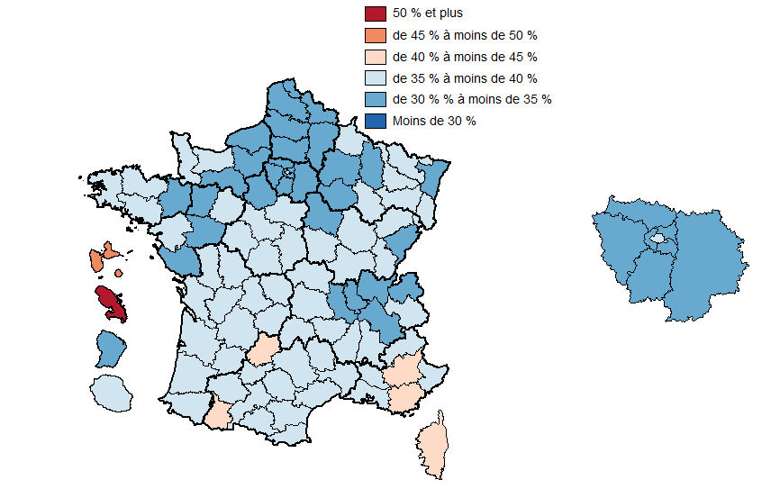
Code | Département | Part des 50 ans et +
01 | Ain | 34.2
02 | Aisne | 33.9
03 | Allier | 37.2
04 | Alpes-de-Haute-Provence | 42.0
05 | Hautes-Alpes | 39.1
06 | Alpes-Maritimes | 38.8
07 | Ardèche | 37.8
08 | Ardennes | 36.7
09 | Ariège | 39.8
10 | Aube | 34.2
11 | Aude | 39.4
12 | Aveyron | 38.0
13 | Bouches-du-Rhône | 38.1
14 | Calvados | 36.3
15 | Cantal | 37.7
16 | Charente | 38.6
17 | Charente-Maritime | 38.5
18 | Cher | 38.1
19 | Corrèze | 37.9
20 | Corse | 40.4
21 | Côte-d'Or | 35.1
22 | Côtes-d'Armor | 36.5
23 | Creuse | 37.0
24 | Dordogne | 39.9
25 | Doubs | 34.8
26 | Drôme | 36.2
27 | Eure | 33.9
28 | Eure-et-Loir | 34.0
29 | Finistère | 37.1
30 | Gard | 36.6
31 | Haute-Garonne | 36.5
32 | Gers | 39.4
33 | Gironde | 35.5
34 | Hérault | 37.1
35 | Ille-et-Vilaine | 34.4
36 | Indre | 36.8
37 | Indre-et-Loire | 35.6
38 | Isère | 34.8
39 | Jura | 37.4
40 | Landes | 37.1
41 | Loir-et-Cher | 36.4
42 | Loire | 34.2
43 | Haute-Loire | 37.4
44 | Loire-Atlantique | 35.2
45 | Loiret | 35.2
46 | Lot | 40.6
47 | Lot-et-Garonne | 35.4
48 | Lozère | 36.6
49 | Maine-et-Loire | 33.7
50 | Manche | 35.9
51 | Marne | 34.8
52 | Haute-Marne | 35.6
53 | Mayenne | 33.8
54 | Meurthe-et-Moselle | 35.4
55 | Meuse | 34.2
56 | Morbihan | 36.9
57 | Moselle | 38.7
58 | Nièvre | 38.1
59 | Nord | 33.8
60 | Oise | 33.6
61 | Orne | 34.6
62 | Pas-de-Calais | 33.2
63 | Puy-de-Dôme | 36.1
64 | Pyrénées-Atlantiques | 37.7
65 | Hautes-Pyrénées | 40.2
66 | Pyrénées-Orientales | 38.4
67 | Bas-Rhin | 34.2
68 | Haut-Rhin | 35.0
69 | Rhône | 33.6
70 | Haute-Saône | 36.6
71 | Saône-et-Loire | 36.6
72 | Sarthe | 35.0
73 | Savoie | 35.4
74 | Haute-Savoie | 32.7
75 | Paris | 36.9
76 | Seine-Maritime | 33.7
77 | Seine-et-Marne | 32.5
78 | Yvelines | 33.8
79 | Deux-Sèvres | 35.8
80 | Somme | 33.2
81 | Tarn | 38.5
82 | Tarn-et-Garonne | 38.0
83 | Var | 41.0
84 | Vaucluse | 38.4
85 | Vendée | 33.0
86 | Vienne | 36.9
87 | Haute-Vienne | 35.3
88 | Vosges | 37.4
89 | Yonne | 34.6
90 | Territoire de Belfort | 35.9
91 | Essonne | 31.9
92 | Hauts-de-Seine | 33.8
93 | Seine-Saint-Denis | 31.4
94 | Val-de-Marne | 33.6
95 | Val-d'Oise | 30.7
971 | Guadeloupe | 48.5
972 | Martinique | 50.7
973 | Guyane | 33.0
974 | La Réunion | 37.9

Figure_10
Part des agents de 50 ans et plus dans la fonction publique territoriale (en %) au 31 décembre 2018
Source : Siasp. Traitement DGAFP - SDessi.
Champ : Emplois principaux, agents civils, situés en France (hors Mayotte). Hors bénéficiaires de contrats aidés.

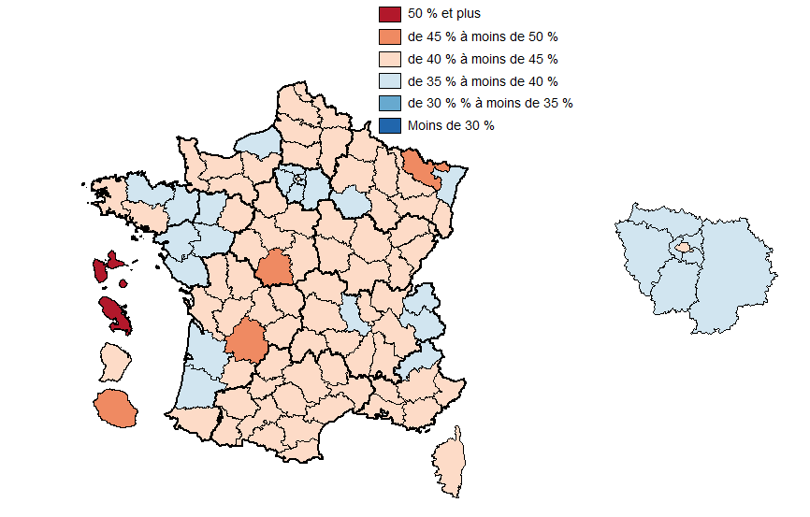
Code | Département | Part des 50 ans et +
01 | Ain | 40.3
02 | Aisne | 41.6
03 | Allier | 42.8
04 | Alpes-de-Haute-Provence | 44.6
05 | Hautes-Alpes | 39.9
06 | Alpes-Maritimes | 43.3
07 | Ardèche | 42.2
08 | Ardennes | 44.9
09 | Ariège | 43.3
10 | Aube | 39.5
11 | Aude | 43.1
12 | Aveyron | 42.5
13 | Bouches-du-Rhône | 44.5
14 | Calvados | 42.1
15 | Cantal | 43.0
16 | Charente | 42.0
17 | Charente-Maritime | 42.5
18 | Cher | 44.1
19 | Corrèze | 44.1
20 | Corse | 42.0
21 | Côte-d'Or | 42.5
22 | Côtes-d'Armor | 39.5
23 | Creuse | 42.6
24 | Dordogne | 45.3
25 | Doubs | 42.0
26 | Drôme | 41.2
27 | Eure | 40.7
28 | Eure-et-Loir | 41.5
29 | Finistère | 40.0
30 | Gard | 42.9
31 | Haute-Garonne | 40.6
32 | Gers | 43.3
33 | Gironde | 39.3
34 | Hérault | 41.0
35 | Ille-et-Vilaine | 37.9
36 | Indre | 45.3
37 | Indre-et-Loire | 40.8
38 | Isère | 40.2
39 | Jura | 40.7
40 | Landes | 39.7
41 | Loir-et-Cher | 42.9
42 | Loire | 39.9
43 | Haute-Loire | 43.6
44 | Loire-Atlantique | 39.1
45 | Loiret | 41.5
46 | Lot | 44.0
47 | Lot-et-Garonne | 44.7
48 | Lozère | 40.5
49 | Maine-et-Loire | 37.6
50 | Manche | 40.1
51 | Marne | 40.7
52 | Haute-Marne | 42.1
53 | Mayenne | 38.6
54 | Meurthe-et-Moselle | 40.1
55 | Meuse | 40.6
56 | Morbihan | 40.0
57 | Moselle | 45.6
58 | Nièvre | 44.1
59 | Nord | 41.5
60 | Oise | 40.6
61 | Orne | 43.1
62 | Pas-de-Calais | 40.6
63 | Puy-de-Dôme | 40.1
64 | Pyrénées-Atlantiques | 40.8
65 | Hautes-Pyrénées | 43.8
66 | Pyrénées-Orientales | 42.0
67 | Bas-Rhin | 38.6
68 | Haut-Rhin | 41.3
69 | Rhône | 40.3
70 | Haute-Saône | 42.0
71 | Saône-et-Loire | 43.6
72 | Sarthe | 42.2
73 | Savoie | 38.8
74 | Haute-Savoie | 37.3
75 | Paris | 43.0
76 | Seine-Maritime | 39.8
77 | Seine-et-Marne | 37.8
78 | Yvelines | 37.6
79 | Deux-Sèvres | 41.1
80 | Somme | 40.1
81 | Tarn | 43.5
82 | Tarn-et-Garonne | 44.7
83 | Var | 42.7
84 | Vaucluse | 43.4
85 | Vendée | 35.5
86 | Vienne | 42.9
87 | Haute-Vienne | 41.6
88 | Vosges | 43.9
89 | Yonne | 42.3
90 | Territoire de Belfort | 41.5
91 | Essonne | 37.7
92 | Hauts-de-Seine | 39.2
93 | Seine-Saint-Denis | 39.1
94 | Val-de-Marne | 39.8
95 | Val-d'Oise | 37.6
971 | Guadeloupe | 57.9
972 | Martinique | 59.6
973 | Guyane | 44.7
974 | La Réunion | 48.0

Figure_11
Part des agents de 50 ans et plus dans la fonction publique de l’État civile (en %) au 31 décembre 2018
Source : Siasp. Traitement DGAFP - SDessi.
Champ : Emplois principaux, agents civils, situés en France (hors Mayotte). Hors bénéficiaires de contrats aidés.

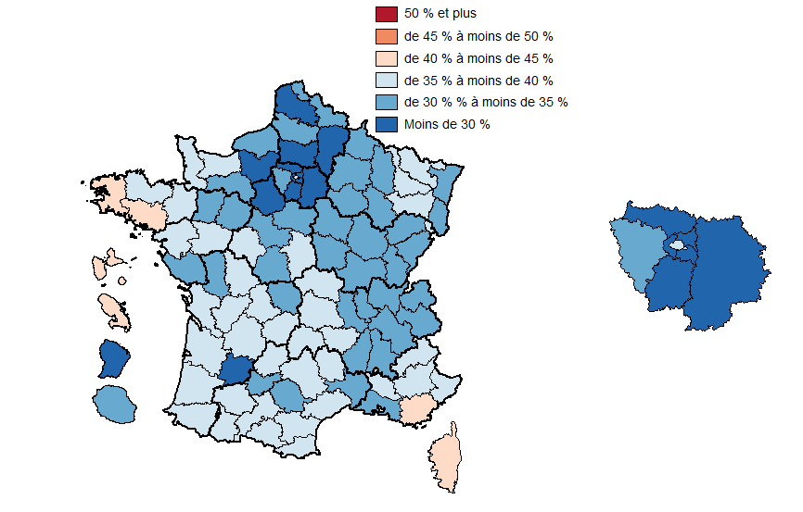
Code | Département | Part des 50 ans et +
01 | Ain | 30.0
02 | Aisne | 29.1
03 | Allier | 35.0
04 | Alpes-de-Haute-Provence | 39.3
05 | Hautes-Alpes | 38.5
06 | Alpes-Maritimes | 36.4
07 | Ardèche | 34.9
08 | Ardennes | 31.4
09 | Ariège | 36.4
10 | Aube | 31.6
11 | Aude | 36.3
12 | Aveyron | 35.1
13 | Bouches-du-Rhône | 34.8
14 | Calvados | 36.3
15 | Cantal | 35.1
16 | Charente | 37.3
17 | Charente-Maritime | 38.6
18 | Cher | 35.2
19 | Corrèze | 36.4
20 | Corse | 40.8
21 | Côte-d'Or | 34.5
22 | Côtes-d'Armor | 38.2
23 | Creuse | 34.6
24 | Dordogne | 36.6
25 | Doubs | 34.3
26 | Drôme | 34.5
27 | Eure | 28.7
28 | Eure-et-Loir | 29.1
29 | Finistère | 40.1
30 | Gard | 34.3
31 | Haute-Garonne | 36.3
32 | Gers | 36.6
33 | Gironde | 36.1
34 | Hérault | 36.6
35 | Ille-et-Vilaine | 35.6
36 | Indre | 33.8
37 | Indre-et-Loire | 36.1
38 | Isère | 32.7
39 | Jura | 34.4
40 | Landes | 36.9
41 | Loir-et-Cher | 33.5
42 | Loire | 34.1
43 | Haute-Loire | 35.3
44 | Loire-Atlantique | 36.4
45 | Loiret | 32.8
46 | Lot | 37.7
47 | Lot-et-Garonne | 28.4
48 | Lozère | 35.0
49 | Maine-et-Loire | 36.2
50 | Manche | 36.3
51 | Marne | 34.2
52 | Haute-Marne | 31.9
53 | Mayenne | 32.4
54 | Meurthe-et-Moselle | 36.1
55 | Meuse | 32.0
56 | Morbihan | 40.4
57 | Moselle | 36.3
58 | Nièvre | 34.6
59 | Nord | 31.4
60 | Oise | 29.0
61 | Orne | 31.3
62 | Pas-de-Calais | 29.0
63 | Puy-de-Dôme | 36.7
64 | Pyrénées-Atlantiques | 38.8
65 | Hautes-Pyrénées | 39.9
66 | Pyrénées-Orientales | 37.1
67 | Bas-Rhin | 34.1
68 | Haut-Rhin | 33.0
69 | Rhône | 31.4
70 | Haute-Saône | 34.4
71 | Saône-et-Loire | 33.7
72 | Sarthe | 30.9
73 | Savoie | 34.7
74 | Haute-Savoie | 31.6
75 | Paris | 36.4
76 | Seine-Maritime | 32.4
77 | Seine-et-Marne | 27.8
78 | Yvelines | 32.0
79 | Deux-Sèvres | 32.7
80 | Somme | 32.3
81 | Tarn | 33.9
82 | Tarn-et-Garonne | 33.2
83 | Var | 40.8
84 | Vaucluse | 35.5
85 | Vendée | 33.9
86 | Vienne | 37.3
87 | Haute-Vienne | 35.4
88 | Vosges | 35.2
89 | Yonne | 30.6
90 | Territoire de Belfort | 35.2
91 | Essonne | 27.1
92 | Hauts-de-Seine | 29.8
93 | Seine-Saint-Denis | 24.7
94 | Val-de-Marne | 29.5
95 | Val-d'Oise | 25.0
971 | Guadeloupe | 42.3
972 | Martinique | 44.7
973 | Guyane | 28.0
974 | La Réunion | 31.4

Figure_12
Part des agents de 50 ans et plus dans la fonction publique hospitalière (en %) au 31 décembre 2018
Source : Siasp. Traitement DGAFP - SDessi.
Champ : Emplois principaux, agents civils, situés en France (hors Mayotte). Hors bénéficiaires de contrats aidés.

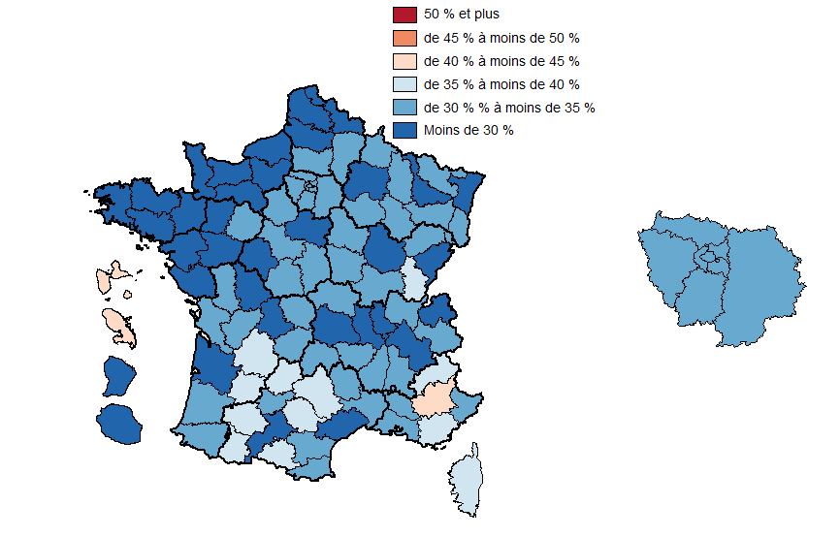
Code | Département | Part des 50 ans et +
01 | Ain | 32.0
02 | Aisne | 31.0
03 | Allier | 33.6
04 | Alpes-de-Haute-Provence | 40.6
05 | Hautes-Alpes | 38.4
06 | Alpes-Maritimes | 32.0
07 | Ardèche | 34.4
08 | Ardennes | 33.1
09 | Ariège | 38.4
10 | Aube | 31.0
11 | Aude | 34.7
12 | Aveyron | 35.2
13 | Bouches-du-Rhône | 32.7
14 | Calvados | 27.9
15 | Cantal | 33.7
16 | Charente | 34.6
17 | Charente-Maritime | 32.0
18 | Cher | 34.3
19 | Corrèze | 32.2
20 | Corse | 35.8
21 | Côte-d'Or | 27.6
22 | Côtes-d'Armor | 28.4
23 | Creuse | 32.9
24 | Dordogne | 35.8
25 | Doubs | 26.7
26 | Drôme | 31.2
27 | Eure | 29.8
28 | Eure-et-Loir | 30.8
29 | Finistère | 29.0
30 | Gard | 30.2
31 | Haute-Garonne | 26.8
32 | Gers | 35.8
33 | Gironde | 26.8
34 | Hérault | 29.6
35 | Ille-et-Vilaine | 26.2
36 | Indre | 30.9
37 | Indre-et-Loire | 29.0
38 | Isère | 29.4
39 | Jura | 36.9
40 | Landes | 31.2
41 | Loir-et-Cher | 31.2
42 | Loire | 28.5
43 | Haute-Loire | 31.6
44 | Loire-Atlantique | 26.1
45 | Loiret | 28.9
46 | Lot | 37.8
47 | Lot-et-Garonne | 35.1
48 | Lozère | 34.1
49 | Maine-et-Loire | 25.1
50 | Manche | 29.6
51 | Marne | 28.4
52 | Haute-Marne | 33.3
53 | Mayenne | 29.8
54 | Meurthe-et-Moselle | 29.2
55 | Meuse | 30.7
56 | Morbihan | 29.1
57 | Moselle | 32.4
58 | Nièvre | 34.4
59 | Nord | 26.6
60 | Oise | 31.2
61 | Orne | 29.9
62 | Pas-de-Calais | 28.3
63 | Puy-de-Dôme | 28.9
64 | Pyrénées-Atlantiques | 30.2
65 | Hautes-Pyrénées | 36.4
66 | Pyrénées-Orientales | 32.6
67 | Bas-Rhin | 29.3
68 | Haut-Rhin | 31.4
69 | Rhône | 27.7
70 | Haute-Saône | 31.9
71 | Saône-et-Loire | 32.1
72 | Sarthe | 30.8
73 | Savoie | 30.3
74 | Haute-Savoie | 26.3
75 | Paris | 30.1
76 | Seine-Maritime | 27.4
77 | Seine-et-Marne | 33.0
78 | Yvelines | 30.6
79 | Deux-Sèvres | 30.6
80 | Somme | 27.7
81 | Tarn | 35.5
82 | Tarn-et-Garonne | 33.9
83 | Var | 37.1
84 | Vaucluse | 34.7
85 | Vendée | 27.2
86 | Vienne | 27.5
87 | Haute-Vienne | 28.1
88 | Vosges | 32.9
89 | Yonne | 31.1
90 | Territoire de Belfort | 31.4
91 | Essonne | 33.6
92 | Hauts-de-Seine | 31.0
93 | Seine-Saint-Denis | 31.1
94 | Val-de-Marne | 31.0
95 | Val-d'Oise | 30.6
971 | Guadeloupe | 40.5
972 | Martinique | 43.9
973 | Guyane | 24.7
974 | La Réunion | 25.0

Figure_13
Évolution de la part des agents de 50 ans et plus dans la fonction publique civile (en point) entre 2012 et 2018
Source : Siasp. Traitement DGAFP - SDessi.
Champ : Emplois principaux, agents civils, situés en France (hors Mayotte). Hors bénéficiaires de contrats aidés.

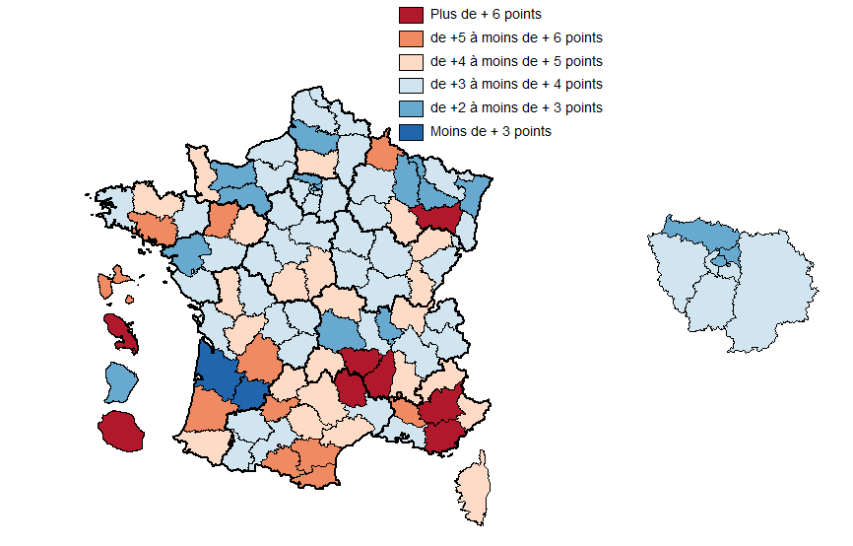
Code | Département | Evolution de la part des 50 +
01 | Ain | 4.0
02 | Aisne | 3.5
03 | Allier | 4.0
04 | Alpes-de-Haute-Provence | 6.6
05 | Hautes-Alpes | 4.9
06 | Alpes-Maritimes | 4.7
07 | Ardèche | 6.2
08 | Ardennes | 5.0
09 | Ariège | 5.1
10 | Aube | 3.4
11 | Aude | 5.3
12 | Aveyron | 4.3
13 | Bouches-du-Rhône | 3.6
14 | Calvados | 2.2
15 | Cantal | 4.7
16 | Charente | 4.3
17 | Charente-Maritime | 3.6
18 | Cher | 4.3
19 | Corrèze | 3.6
20 | Corse | 4.0
21 | Côte-d'Or | 3.2
22 | Côtes-d'Armor | 4.2
23 | Creuse | 3.6
24 | Dordogne | 5.3
25 | Doubs | 3.3
26 | Drôme | 4.1
27 | Eure | 3.8
28 | Eure-et-Loir | 3.5
29 | Finistère | 3.7
30 | Gard | 3.9
31 | Haute-Garonne | 3.6
32 | Gers | 3.8
33 | Gironde | 1.9
34 | Hérault | 4.1
35 | Ille-et-Vilaine | 3.4
36 | Indre | 4.9
37 | Indre-et-Loire | 3.0
38 | Isère | 3.2
39 | Jura | 4.7
40 | Landes | 5.5
41 | Loir-et-Cher | 3.8
42 | Loire | 3.3
43 | Haute-Loire | 6.1
44 | Loire-Atlantique | 2.9
45 | Loiret | 3.4
46 | Lot | 4.2
47 | Lot-et-Garonne | 1.6
48 | Lozère | 6.0
49 | Maine-et-Loire | 3.3
50 | Manche | 4.6
51 | Marne | 3.0
52 | Haute-Marne | 4.7
53 | Mayenne | 5.0
54 | Meurthe-et-Moselle | 2.7
55 | Meuse | 2.9
56 | Morbihan | 5.0
57 | Moselle | 3.7
58 | Nièvre | 3.9
59 | Nord | 3.7
60 | Oise | 4.1
61 | Orne | 2.6
62 | Pas-de-Calais | 3.9
63 | Puy-de-Dôme | 2.6
64 | Pyrénées-Atlantiques | 4.1
65 | Hautes-Pyrénées | 3.8
66 | Pyrénées-Orientales | 5.7
67 | Bas-Rhin | 2.4
68 | Haut-Rhin | 3.2
69 | Rhône | 2.6
70 | Haute-Saône | 4.7
71 | Saône-et-Loire | 3.9
72 | Sarthe | 4.2
73 | Savoie | 3.8
74 | Haute-Savoie | 3.8
75 | Paris | 2.8
76 | Seine-Maritime | 3.3
77 | Seine-et-Marne | 3.8
78 | Yvelines | 3.6
79 | Deux-Sèvres | 4.6
80 | Somme | 2.8
81 | Tarn | 4.5
82 | Tarn-et-Garonne | 5.2
83 | Var | 6.0
84 | Vaucluse | 5.3
85 | Vendée | 3.7
86 | Vienne | 3.6
87 | Haute-Vienne | 3.0
88 | Vosges | 6.0
89 | Yonne | 3.0
90 | Territoire de Belfort | 3.8
91 | Essonne | 3.2
92 | Hauts-de-Seine | 3.7
93 | Seine-Saint-Denis | 2.9
94 | Val-de-Marne | 3.3
95 | Val-d'Oise | 2.5
971 | Guadeloupe | 5.7
972 | Martinique | 7.3
973 | Guyane | 2.9
974 | La Réunion | 6.0

Figure_14
Moyenne de 2012 à 2018 des taux de mobilité géographique (en %) dans la fonction publique
Source : Siasp. Traitement DGAFP - SDessi.
Champ : Emplois principaux, agents civils, situés en France (hors Mayotte). Hors bénéficiaires de contrats aidés.
Lecture : Est considéré comme mobile géographiquement, un agent dont le lieu de travail pour l’année n n’est pas situé dans la même zone d’emploi qu’en n-1

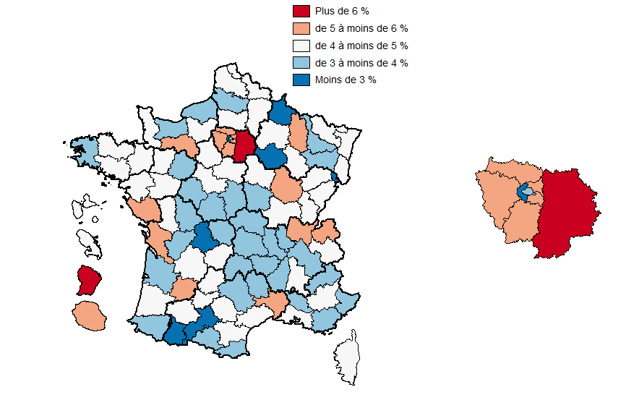
Code | Département | Taux de mobilité géographique
01 | Ain | 5.68
02 | Aisne | 4.87
03 | Allier | 3.91
04 | Alpes-de-Haute-Provence | 4.21
06 | Alpes-Maritimes | 3.17
07 | Ardèche | 3.76
08 | Ardennes | 2.62
09 | Ariège | 3.63
10 | Aube | 2.89
11 | Aude | 4.00
12 | Aveyron | 3.57
67 | Bas-Rhin | 4.00
13 | Bouches-du-Rhône | 4.10
14 | Calvados | 3.81
15 | Cantal | 3.51
16 | Charente | 3.37
17 | Charente-Maritime | 5.41
18 | Cher | 3.60
19 | Corrèze | 4.40
20 | Corse | 3.96
21 | Côte-d'Or | 5.13
22 | Côtes-d'Armor | 4.30
23 | Creuse | 3.00
79 | Deux-Sèvres | 4.30
24 | Dordogne | 4.13
25 | Doubs | 4.01
26 | Drôme | 4.77
91 | Essonne | 5.92
27 | Eure | 4.71
28 | Eure-et-Loir | 4.70
29 | Finistère | 3.67
30 | Gard | 5.77
32 | Gers | 3.96
33 | Gironde | 3.78
971 | Guadeloupe | 4.33
973 | Guyane | 6.63
68 | Haut-Rhin | 4.38
31 | Haute-Garonne | 2.90
43 | Haute-Loire | 3.70
52 | Haute-Marne | 4.14
70 | Haute-Saône | 4.77
74 | Haute-Savoie | 5.37
87 | Haute-Vienne | 2.41
05 | Hautes-Alpes | 3.51
65 | Hautes-Pyrénées | 2.80
92 | Hauts-de-Seine | 2.71
34 | Hérault | 4.03
35 | Ille-et-Vilaine | 4.34
36 | Indre | 3.79
37 | Indre-et-Loire | 3.43
38 | Isère | 3.40
39 | Jura | 4.16
974 | La Réunion | 5.09
40 | Landes | 4.69
41 | Loir-et-Cher | 4.41
42 | Loire | 3.37
44 | Loire-Atlantique | 3.99
45 | Loiret | 4.06
46 | Lot | 4.01
47 | Lot-et-Garonne | 5.16
48 | Lozère | 2.98
49 | Maine-et-Loire | 4.32
50 | Manche | 4.39
51 | Marne | 4.74
972 | Martinique | 4.58
53 | Mayenne | 4.33
54 | Meurthe-et-Moselle | 3.53
55 | Meuse | 5.15
56 | Morbihan | 4.44
57 | Moselle | 4.57
58 | Nièvre | 3.92
59 | Nord | 4.54
60 | Oise | 4.71
61 | Orne | 5.18
75 | Paris | 3.05
62 | Pas-de-Calais | 4.78
63 | Puy-de-Dôme | 3.44
64 | Pyrénées-Atlantiques | 3.45
66 | Pyrénées-Orientales | 3.04
69 | Rhône | 3.37
71 | Saône-et-Loire | 4.65
72 | Sarthe | 3.80
73 | Savoie | 4.23
77 | Seine-et-Marne | 7.25
76 | Seine-Maritime | 2.99
93 | Seine-Saint-Denis | 4.99
80 | Somme | 3.49
81 | Tarn | 4.21
82 | Tarn-et-Garonne | 4.23
90 | Territoire de Belfort | 2.41
95 | Val-d'Oise | 5.50
94 | Val-de-Marne | 5.73
83 | Var | 3.42
84 | Vaucluse | 3.92
85 | Vendée | 5.13
86 | Vienne | 3.90
88 | Vosges | 3.65
89 | Yonne | 4.22
78 | Yvelines | 5.94

Figure_15
Part des contractuels dans la fonction publique civile (en %) au 31 décembre 2018
Source : Siasp. Traitement DGAFP - SDessi.
Champ : Emplois principaux, agents civils, situés en France (hors Mayotte). Hors bénéficiaires de contrats aidés.

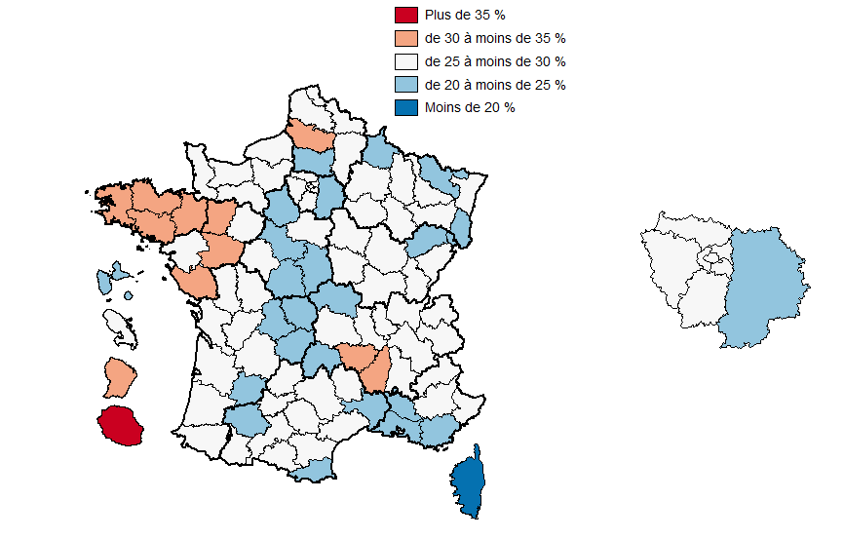
Code | Département | Part des contractuels
01 | Ain | 26.5
02 | Aisne | 27.9
03 | Allier | 22.5
04 | Alpes-de-Haute-Provence | 26.4
05 | Hautes-Alpes | 29.7
06 | Alpes-Maritimes | 27.0
07 | Ardèche | 30.7
08 | Ardennes | 24.9
09 | Ariège | 28.4
10 | Aube | 27.2
11 | Aude | 26.6
12 | Aveyron | 27.9
13 | Bouches-du-Rhône | 22.9
14 | Calvados | 26.6
15 | Cantal | 24.7
16 | Charente | 25.2
17 | Charente-Maritime | 26.3
18 | Cher | 22.4
19 | Corrèze | 24.3
20 | Corse | 18.7
21 | Côte-d'Or | 25.7
22 | Côtes-d'Armor | 30.3
23 | Creuse | 24.9
24 | Dordogne | 25.6
25 | Doubs | 26.0
26 | Drôme | 27.4
27 | Eure | 26.4
28 | Eure-et-Loir | 24.3
29 | Finistère | 32.1
30 | Gard | 24.1
31 | Haute-Garonne | 25.8
32 | Gers | 24.4
33 | Gironde | 26.1
34 | Hérault | 26.4
35 | Ille-et-Vilaine | 30.2
36 | Indre | 24.5
37 | Indre-et-Loire | 26.0
38 | Isère | 29.6
39 | Jura | 28.8
40 | Landes | 26.2
41 | Loir-et-Cher | 22.9
42 | Loire | 29.8
43 | Haute-Loire | 30.8
44 | Loire-Atlantique | 28.8
45 | Loiret | 25.0
46 | Lot | 28.0
47 | Lot-et-Garonne | 23.5
48 | Lozère | 29.3
49 | Maine-et-Loire | 31.8
50 | Manche | 29.7
51 | Marne | 27.3
52 | Haute-Marne | 26.6
53 | Mayenne | 32.0
54 | Meurthe-et-Moselle | 27.1
55 | Meuse | 27.9
56 | Morbihan | 33.0
57 | Moselle | 24.4
58 | Nièvre | 25.7
59 | Nord | 27.2
60 | Oise | 24.1
61 | Orne | 28.3
62 | Pas-de-Calais | 25.1
63 | Puy-de-Dôme | 27.8
64 | Pyrénées-Atlantiques | 26.8
65 | Hautes-Pyrénées | 25.7
66 | Pyrénées-Orientales | 23.7
67 | Bas-Rhin | 25.4
68 | Haut-Rhin | 22.8
69 | Rhône | 27.4
70 | Haute-Saône | 23.4
71 | Saône-et-Loire | 25.2
72 | Sarthe | 26.7
73 | Savoie | 28.3
74 | Haute-Savoie | 28.5
75 | Paris | 29.2
76 | Seine-Maritime | 26.2
77 | Seine-et-Marne | 24.6
78 | Yvelines | 29.0
79 | Deux-Sèvres | 26.2
80 | Somme | 30.6
81 | Tarn | 26.6
82 | Tarn-et-Garonne | 27.7
83 | Var | 22.3
84 | Vaucluse | 22.9
85 | Vendée | 31.4
86 | Vienne | 26.2
87 | Haute-Vienne | 24.7
88 | Vosges | 25.9
89 | Yonne | 26.5
90 | Territoire de Belfort | 24.2
91 | Essonne | 29.2
92 | Hauts-de-Seine | 28.4
93 | Seine-Saint-Denis | 28.9
94 | Val-de-Marne | 26.1
95 | Val-d'Oise | 26.6
971 | Guadeloupe | 22.3
972 | Martinique | 27.3
973 | Guyane | 34.4
974 | La Réunion | 39.7

Figure_16
Part des contractuels dans la fonction publique de l’État civile (en %) au 31 décembre 2018
Source : Siasp. Traitement DGAFP - SDessi.
Champ : Emplois principaux, agents civils, situés en France (hors Mayotte). Hors bénéficiaires de contrats aidés.

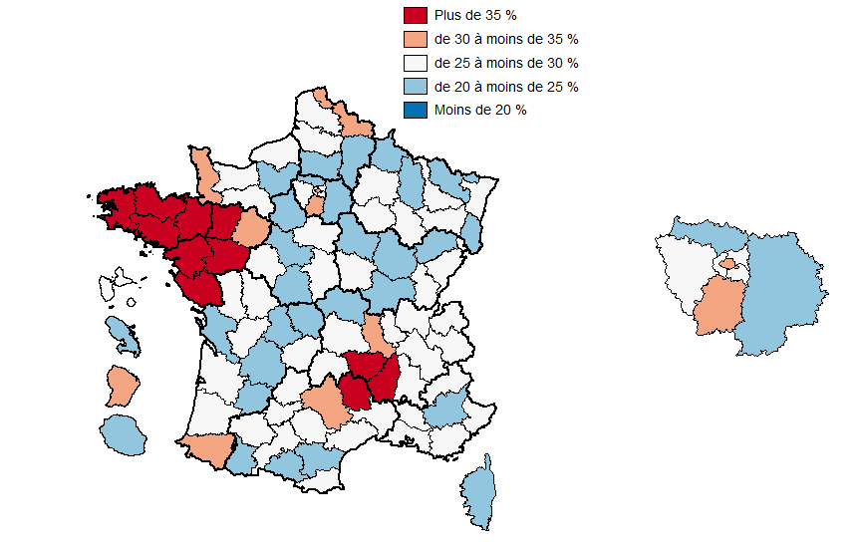
Code | Département | Part des contractuels
01 | Ain | 25.2
02 | Aisne | 24.6
03 | Allier | 23.1
04 | Alpes-de-Haute-Provence | 23.7
05 | Hautes-Alpes | 25.7
06 | Alpes-Maritimes | 25.1
07 | Ardèche | 35.5
08 | Ardennes | 24.2
09 | Ariège | 24.2
10 | Aube | 27.7
11 | Aude | 24.3
12 | Aveyron | 33.5
13 | Bouches-du-Rhône | 28.0
14 | Calvados | 28.7
15 | Cantal | 26.6
16 | Charente | 27.0
17 | Charente-Maritime | 23.5
18 | Cher | 27.1
19 | Corrèze | 25.4
20 | Corse | 22.0
21 | Côte-d'Or | 24.7
22 | Côtes-d'Armor | 36.6
23 | Creuse | 21.5
24 | Dordogne | 23.5
25 | Doubs | 27.2
26 | Drôme | 28.6
27 | Eure | 24.5
28 | Eure-et-Loir | 23.8
29 | Finistère | 40.4
30 | Gard | 25.8
31 | Haute-Garonne | 27.5
32 | Gers | 25.3
33 | Gironde | 28.3
34 | Hérault | 28.8
35 | Ille-et-Vilaine | 35.8
36 | Indre | 24.8
37 | Indre-et-Loire | 26.9
38 | Isère | 28.7
39 | Jura | 25.4
40 | Landes | 26.5
41 | Loir-et-Cher | 24.6
42 | Loire | 31.6
43 | Haute-Loire | 37.5
44 | Loire-Atlantique | 35.3
45 | Loiret | 25.7
46 | Lot | 25.2
47 | Lot-et-Garonne | 21.0
48 | Lozère | 35.8
49 | Maine-et-Loire | 39.3
50 | Manche | 32.7
51 | Marne | 27.1
52 | Haute-Marne | 25.3
53 | Mayenne | 42.9
54 | Meurthe-et-Moselle | 27.8
55 | Meuse | 24.9
56 | Morbihan | 45.1
57 | Moselle | 24.4
58 | Nièvre | 25.2
59 | Nord | 30.0
60 | Oise | 23.5
61 | Orne | 28.4
62 | Pas-de-Calais | 25.4
63 | Puy-de-Dôme | 29.3
64 | Pyrénées-Atlantiques | 32.0
65 | Hautes-Pyrénées | 24.7
66 | Pyrénées-Orientales | 26.1
67 | Bas-Rhin | 25.5
68 | Haut-Rhin | 22.7
69 | Rhône | 29.7
70 | Haute-Saône | 23.3
71 | Saône-et-Loire | 24.8
72 | Sarthe | 30.3
73 | Savoie | 25.7
74 | Haute-Savoie | 29.9
75 | Paris | 32.8
76 | Seine-Maritime | 25.4
77 | Seine-et-Marne | 22.6
78 | Yvelines | 25.6
79 | Deux-Sèvres | 29.0
80 | Somme | 28.9
81 | Tarn | 27.4
82 | Tarn-et-Garonne | 29.2
83 | Var | 28.3
84 | Vaucluse | 27.3
85 | Vendée | 45.7
86 | Vienne | 26.6
87 | Haute-Vienne | 24.9
88 | Vosges | 25.5
89 | Yonne | 21.8
90 | Territoire de Belfort | 26.8
91 | Essonne | 30.5
92 | Hauts-de-Seine | 25.6
93 | Seine-Saint-Denis | 28.2
94 | Val-de-Marne | 26.6
95 | Val-d'Oise | 22.2
971 | Guadeloupe | 25.2
972 | Martinique | 24.6
973 | Guyane | 34.0
974 | La Réunion | 24.9

Figure_17
Part des contractuels dans la fonction publique hospitalière (en %) au 31 décembre 2018
Source : Siasp. Traitement DGAFP - SDessi.
Champ : Emplois principaux, agents civils, situés en France (hors Mayotte). Hors bénéficiaires de contrats aidés.

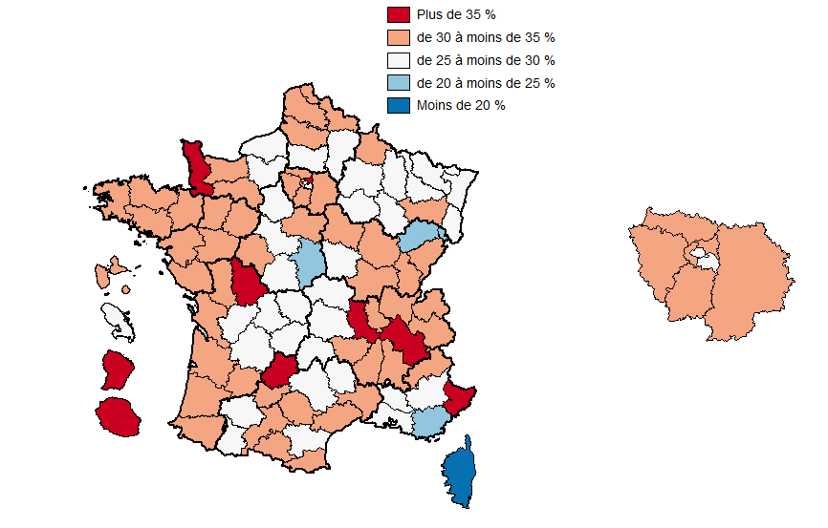
Code | Département | Part des contractuels
01 | Ain | 31.7
02 | Aisne | 29.0
03 | Allier | 25.0
04 | Alpes-de-Haute-Provence | 27.9
05 | Hautes-Alpes | 30.8
06 | Alpes-Maritimes | 37.0
07 | Ardèche | 30.0
08 | Ardennes | 30.9
09 | Ariège | 31.3
10 | Aube | 29.0
11 | Aude | 27.6
12 | Aveyron | 29.3
13 | Bouches-du-Rhône | 27.3
14 | Calvados | 31.2
15 | Cantal | 25.8
16 | Charente | 29.2
17 | Charente-Maritime | 34.8
18 | Cher | 23.0
19 | Corrèze | 29.3
20 | Corse | 25.3
21 | Côte-d'Or | 33.9
22 | Côtes-d'Armor | 32.0
23 | Creuse | 27.6
24 | Dordogne | 28.1
25 | Doubs | 32.3
26 | Drôme | 32.0
27 | Eure | 27.8
28 | Eure-et-Loir | 27.9
29 | Finistère | 30.6
30 | Gard | 30.2
31 | Haute-Garonne | 32.5
32 | Gers | 26.5
33 | Gironde | 31.3
34 | Hérault | 31.9
35 | Ille-et-Vilaine | 30.9
36 | Indre | 29.7
37 | Indre-et-Loire | 30.2
38 | Isère | 37.4
39 | Jura | 30.5
40 | Landes | 32.4
41 | Loir-et-Cher | 25.5
42 | Loire | 37.5
43 | Haute-Loire | 32.4
44 | Loire-Atlantique | 32.5
45 | Loiret | 30.7
46 | Lot | 35.8
47 | Lot-et-Garonne | 30.5
48 | Lozère | 26.2
49 | Maine-et-Loire | 32.4
50 | Manche | 36.2
51 | Marne | 29.7
52 | Haute-Marne | 29.9
53 | Mayenne | 30.1
54 | Meurthe-et-Moselle | 29.4
55 | Meuse | 28.7
56 | Morbihan | 30.3
57 | Moselle | 29.7
58 | Nièvre | 29.0
59 | Nord | 31.6
60 | Oise | 25.0
61 | Orne | 30.8
62 | Pas-de-Calais | 30.3
63 | Puy-de-Dôme | 29.2
64 | Pyrénées-Atlantiques | 30.1
65 | Hautes-Pyrénées | 25.8
66 | Pyrénées-Orientales | 30.6
67 | Bas-Rhin | 28.3
68 | Haut-Rhin | 27.8
69 | Rhône | 32.5
70 | Haute-Saône | 23.9
71 | Saône-et-Loire | 31.1
72 | Sarthe | 30.6
73 | Savoie | 31.6
74 | Haute-Savoie | 31.9
75 | Paris | 27.5
76 | Seine-Maritime | 29.6
77 | Seine-et-Marne | 32.1
78 | Yvelines | 33.6
79 | Deux-Sèvres | 33.1
80 | Somme | 34.2
81 | Tarn | 30.2
82 | Tarn-et-Garonne | 32.7
83 | Var | 24.9
84 | Vaucluse | 26.8
85 | Vendée | 31.6
86 | Vienne | 36.1
87 | Haute-Vienne | 29.4
88 | Vosges | 30.1
89 | Yonne | 33.0
90 | Territoire de Belfort | 24.6
91 | Essonne | 30.3
92 | Hauts-de-Seine | 33.7
93 | Seine-Saint-Denis | 35.0
94 | Val-de-Marne | 27.4
95 | Val-d'Oise | 32.6
971 | Guadeloupe | 30.8
972 | Martinique | 29.0
973 | Guyane | 43.9
974 | La Réunion | 35.4

Figure_18
Part des contractuels dans la fonction publique territoriale (en %) au 31 décembre 2018
Source : Siasp. Traitement DGAFP - SDessi.
Champ : Emplois principaux, agents civils, situés en France (hors Mayotte). Hors bénéficiaires de contrats aidés.

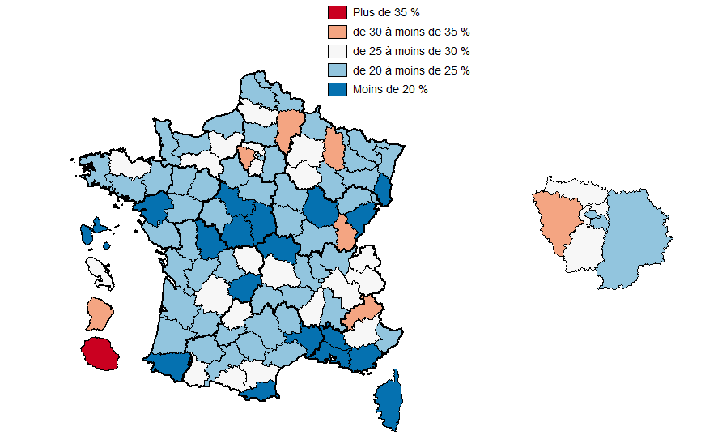
Code | Département | Part des contractuels
01 | Ain | 24.8
02 | Aisne | 30.2
03 | Allier | 19.5
04 | Alpes-de-Haute-Provence | 27.3
05 | Hautes-Alpes | 32.1
06 | Alpes-Maritimes | 24.4
07 | Ardèche | 27.5
08 | Ardennes | 20.9
09 | Ariège | 29.7
10 | Aube | 25.4
11 | Aude | 27.7
12 | Aveyron | 22.3
13 | Bouches-du-Rhône | 14.8
14 | Calvados | 21.2
15 | Cantal | 22.4
16 | Charente | 21.3
17 | Charente-Maritime | 23.3
18 | Cher | 17.2
19 | Corrèze | 19.0
20 | Corse | 13.1
21 | Côte-d'Or | 19.9
22 | Côtes-d'Armor | 25.0
23 | Creuse | 25.0
24 | Dordogne | 25.4
25 | Doubs | 19.5
26 | Drôme | 23.1
27 | Eure | 27.4
28 | Eure-et-Loir | 21.6
29 | Finistère | 23.4
30 | Gard | 18.3
31 | Haute-Garonne | 21.3
32 | Gers | 22.5
33 | Gironde | 21.1
34 | Hérault | 21.4
35 | Ille-et-Vilaine | 22.0
36 | Indre | 19.6
37 | Indre-et-Loire | 21.3
38 | Isère | 26.0
39 | Jura | 30.7
40 | Landes | 23.4
41 | Loir-et-Cher | 19.4
42 | Loire | 20.2
43 | Haute-Loire | 23.2
44 | Loire-Atlantique | 19.3
45 | Loiret | 20.9
46 | Lot | 26.1
47 | Lot-et-Garonne | 20.9
48 | Lozère | 24.2
49 | Maine-et-Loire | 22.6
50 | Manche | 22.2
51 | Marne | 25.4
52 | Haute-Marne | 24.9
53 | Mayenne | 23.4
54 | Meurthe-et-Moselle | 24.0
55 | Meuse | 30.5
56 | Morbihan | 23.9
57 | Moselle | 21.1
58 | Nièvre | 23.2
59 | Nord | 20.8
60 | Oise | 24.0
61 | Orne | 25.6
62 | Pas-de-Calais | 22.0
63 | Puy-de-Dôme | 25.1
64 | Pyrénées-Atlantiques | 19.9
65 | Hautes-Pyrénées | 26.5
66 | Pyrénées-Orientales | 18.9
67 | Bas-Rhin | 22.9
68 | Haut-Rhin | 17.7
69 | Rhône | 21.2
70 | Haute-Saône | 23.3
71 | Saône-et-Loire | 20.3
72 | Sarthe | 20.3
73 | Savoie | 28.5
74 | Haute-Savoie | 25.3
75 | Paris | 22.3
76 | Seine-Maritime | 24.4
77 | Seine-et-Marne | 23.9
78 | Yvelines | 31.4
79 | Deux-Sèvres | 20.1
80 | Somme | 28.9
81 | Tarn | 24.4
82 | Tarn-et-Garonne | 23.7
83 | Var | 15.6
84 | Vaucluse | 16.3
85 | Vendée | 21.4
86 | Vienne | 18.9
87 | Haute-Vienne | 20.3
88 | Vosges | 22.2
89 | Yonne | 24.6
90 | Territoire de Belfort | 20.8
91 | Essonne | 27.1
92 | Hauts-de-Seine | 29.3
93 | Seine-Saint-Denis | 27.5
94 | Val-de-Marne | 24.7
95 | Val-d'Oise | 29.0
971 | Guadeloupe | 15.8
972 | Martinique | 28.7
973 | Guyane | 30.4
974 | La Réunion | 54.6

Figure_19
Évolution de la part contractuelsdans la fonction publique civile (en point) entre 2012 et 2018
Source : Siasp. Traitement DGAFP - SDessi.
Champ : Emplois principaux, agents civils, situés en France (hors Mayotte). Hors bénéficiaires de contrats aidés.

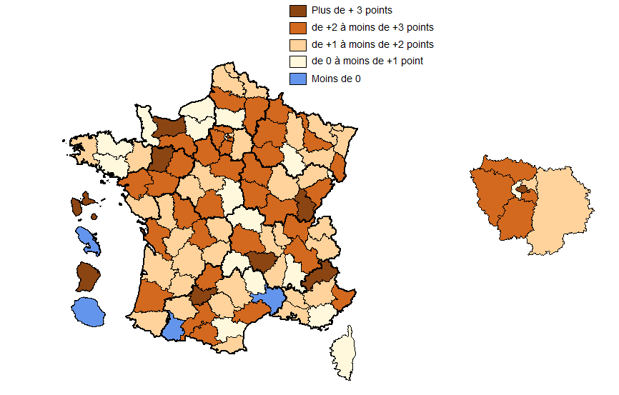
Code | Département | Part des contractuels
01 | Ain | 2.8
02 | Aisne | 2.4
03 | Allier | 0.4
04 | Alpes-de-Haute-Provence | 1.3
05 | Hautes-Alpes | 3.3
06 | Alpes-Maritimes | 2.4
07 | Ardèche | 1.3
08 | Ardennes | 2.2
09 | Ariège | 2.5
10 | Aube | 2.1
11 | Aude | 0.9
12 | Aveyron | 1.0
13 | Bouches-du-Rhône | 1.8
14 | Calvados | 3.3
15 | Cantal | 0.8
16 | Charente | 1.2
17 | Charente-Maritime | 2.9
18 | Cher | 0.4
19 | Corrèze | 1.7
20 | Corse | 0.0
21 | Côte-d'Or | 1.9
22 | Côtes-d'Armor | 0.9
23 | Creuse | 1.8
24 | Dordogne | 1.9
25 | Doubs | 2.1
26 | Drôme | 0.7
27 | Eure | 0.4
28 | Eure-et-Loir | 2.6
29 | Finistère | 1.2
30 | Gard | -0.3
31 | Haute-Garonne | 2.4
32 | Gers | 1.5
33 | Gironde | 1.4
34 | Hérault | 2.7
35 | Ille-et-Vilaine | 1.4
36 | Indre | 2.6
37 | Indre-et-Loire | 1.6
38 | Isère | 2.0
39 | Jura | 3.0
40 | Landes | 2.2
41 | Loir-et-Cher | 1.0
42 | Loire | 1.9
43 | Haute-Loire | 3.0
44 | Loire-Atlantique | 2.4
45 | Loiret | 2.0
46 | Lot | 2.1
47 | Lot-et-Garonne | 1.3
48 | Lozère | 0.1
49 | Maine-et-Loire | 2.5
50 | Manche | 0.8
51 | Marne | 2.0
52 | Haute-Marne | 0.7
53 | Mayenne | 3.4
54 | Meurthe-et-Moselle | 2.2
55 | Meuse | 1.6
56 | Morbihan | 0.3
57 | Moselle | 1.2
58 | Nièvre | 2.8
59 | Nord | 1.1
60 | Oise | 0.6
61 | Orne | 2.6
62 | Pas-de-Calais | 1.9
63 | Puy-de-Dôme | 2.0
64 | Pyrénées-Atlantiques | 1.5
65 | Hautes-Pyrénées | -0.4
66 | Pyrénées-Orientales | 1.8
67 | Bas-Rhin | 1.4
68 | Haut-Rhin | 2.8
69 | Rhône | 1.8
70 | Haute-Saône | 1.5
71 | Saône-et-Loire | 2.6
72 | Sarthe | 2.5
73 | Savoie | 1.5
74 | Haute-Savoie | 1.4
75 | Paris | 3.4
76 | Seine-Maritime | 0.8
77 | Seine-et-Marne | 1.6
78 | Yvelines | 2.1
79 | Deux-Sèvres | 1.6
80 | Somme | 2.5
81 | Tarn | 1.4
82 | Tarn-et-Garonne | 5.0
83 | Var | 0.2
84 | Vaucluse | 1.8
85 | Vendée | 1.8
86 | Vienne | 2.8
87 | Haute-Vienne | 2.4
88 | Vosges | 1.3
89 | Yonne | 2.5
90 | Territoire de Belfort | 0.6
91 | Essonne | 2.2
92 | Hauts-de-Seine | 0.7
93 | Seine-Saint-Denis | 1.5
94 | Val-de-Marne | 2.6
95 | Val-d'Oise | 2.2
971 | Guadeloupe | 3.4
972 | Martinique | -1.4
973 | Guyane | 4.7
974 | La Réunion | -0.6

